xgLongnv3——新增大招
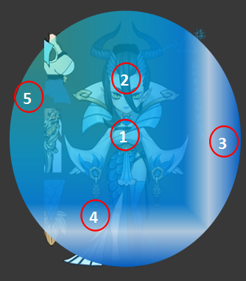
id | 角色原画/参考图 | 弱点拆分 |  | 动作类别 | 动作名称 | 动作规则 | 动作描述 | 参考图 | 动作资源名 | 是否循环 | 伴随特效描述
xgLongnv3 |  | 施法（挂接点） | 命名:e_shifa | 大招 | 大招炫耀 | 群体法术水属性伤害附加水属性弱dot（自动） |  |  | dazhaoxuanyao | 否
 |  | 受击（挂接点） | 命名:e_shouji
 |  | 头顶（挂接点） | 命名:e_jihuo

xgPiying2——换色
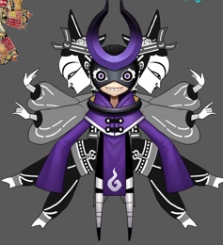
id | 角色原画/参考图 | 弱点拆分 |  | 动作类别 | 动作名称 | 动作规则 | 动作描述 | 参考图 | 动作资源名 | 是否循环 | 伴随特效描述
xgPiying2 |  | 施法（挂接点） | 命名:e_shifa | 无新增动作需求
 |  | 受击（挂接点） | 命名:e_shouji
 |  | 头顶（挂接点） | 命名:e_jihuo

xgMomo1——修改

id | 角色原画/参考图 | 弱点拆分 |  | 动作类别 | 动作名称 | 动作规则 | 动作描述 | 参考图 | 动作资源名 | 是否循环 | 伴随特效描述
xgPiying2 |  | 施法（挂接点） | 命名:e_shifa | 修改 | 大招炫耀 | 群体治疗几率附加物理减免护盾（自动） | 原动作略不搭（建议修改）
 |  | 受击（挂接点） | 命名:e_shouji
 |  | 头顶（挂接点） | 命名:e_jihuo

